界面&功能
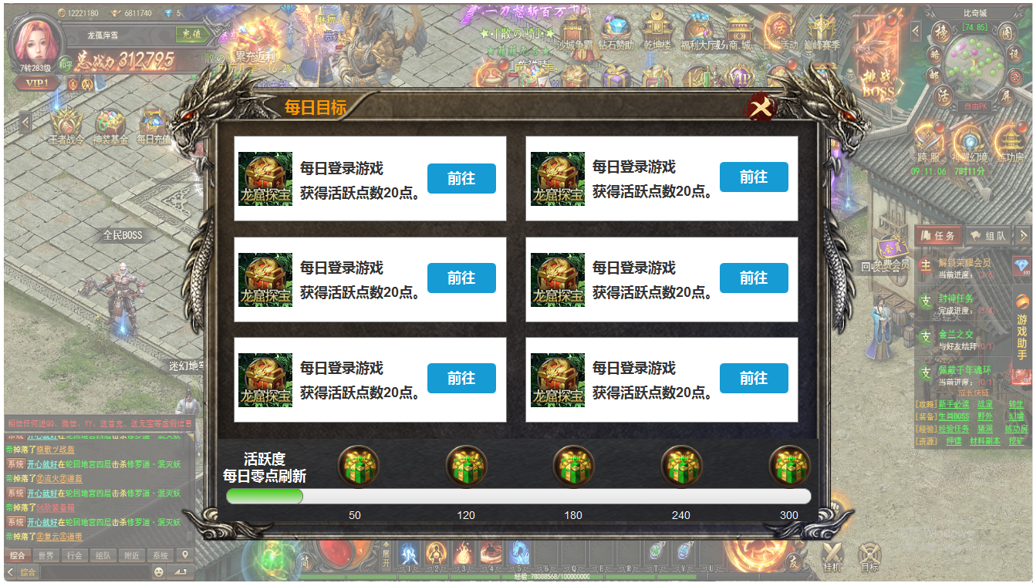
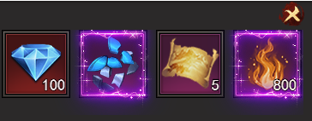
界面相关 |  |  |  |  | 功能规则

 | 功能入口
 | 主界面点击【每日目标】打开。

1
 | 每日目标界面

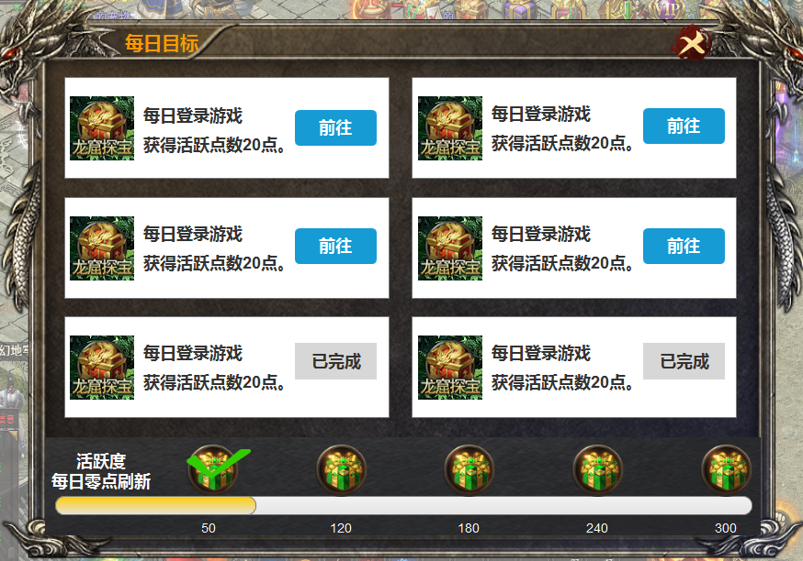
2
 |  | 1 | 主界面. |  | 1 | 每日目标主界面。
 |  |  | ▶ | 包含通用框体及关闭按钮，标题。 |  | ▶ | 主界面点击功能按钮打开，点击关闭返回主界面。
 |  | 2 | 任务详情
 |  |  | ▶ | 包含框体，功能ICON，【前往】按钮【已完成】按钮
 |  | 3 | 总活跃度栏. |  | 2 | 任务详情栏
 |  |  | ▶ | 包含活跃度进度条，五个礼包样式的ICON。 |  | ▶ | 显示功能ICON，任务名称，活跃度点数文字，前往和已完成按钮。
 |  |  | ▶ | 已领取的√号标记。 |  | ▶ | 未完成时，显示前往按钮，点击前往功能界面。
 |  |  |  |  |  | ▶ | 已完成时，按钮显示灰色已完成。排序放到任务总数的后面。
 |  |  |  |  | 3 | 日活跃度栏。
 |  |  |  |  |  | ▶ | 进度条随着已获得的点数变化。
 |  |  |  |  |  | ▶ | 到达节点时，上方礼包亮起，点击礼包即可领取。
 |  |  |  |  |  | ▶ | 未完成任务时，点击礼包，显示礼包详情
 |  |  |  |  |  | ▶ | 已领取礼包后，礼包上显示√号标记。

3

参考图
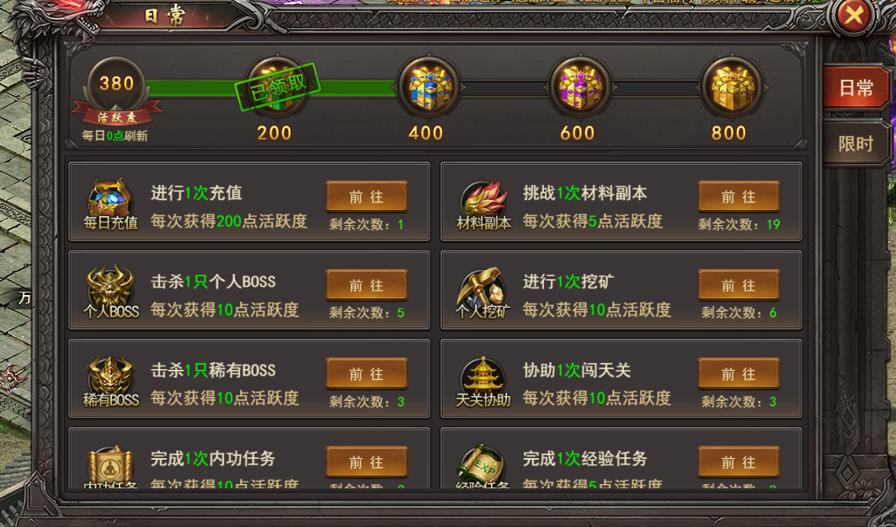
参考图

